시나리오 200건_분류
No. | 조건 | category | use-case | scenarios | 시나리오 도출 개수 | 비고
1 | ODD EXIT | Scenery elements - zone(geofence, zones) - Drivable(lane specification, Drivable area signs, Drivable area surface - Temporary drivable area structures | zone(geofence) | 001-xxx | 30 | 24년 6월 28일 업로드 예정
 |  |  |  | xxx-xxx
 |  |  |  | xxx-030
2 |  | Environmental conditional - Weather - Particulates - Illumination - Connectivity |  | xxx-xxx | 30
 |  |  |  | xxx-xxx
 |  |  |  | xxx-xxx
3 |  | Dynamic elements - Traffic agents |  | xxx-xxx | 30
 |  |  |  | xxx-xxx
 |  |  |  | xxx-xxx
4 | System Failure | 인지 - 환경센서(카메라, 라이다, 레이더) |  | xxx-xxx | 30
 |  |  |  | xxx-xxx
 |  |  |  | xxx-xxx
5 |  | 판단 - Monotoring - Planning |  | xxx-xxx | 30
 |  |  |  | xxx-xxx
 |  |  |  | xxx-xxx
6 |  | 제어 - Actuation(EPS, Break, Motror...) |  | xxx-xxx | 30
 |  |  |  | xxx-xxx
 |  |  |  | xxx-xxx
7 |  | 차량시스템+엣지 - 외부통신(WAVE, 5G) - 내부통신(CAN) |  | xxx-xxx | 20
 |  |  |  | xxx-xxx
- | 합계 |  |  |  | 200

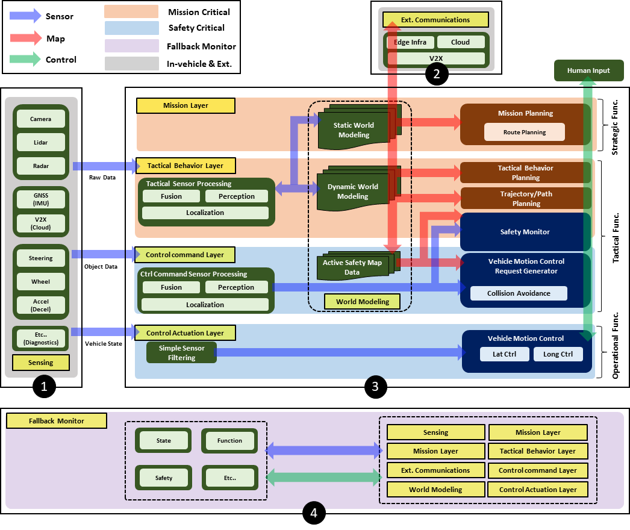

 | 아이디어
 | -터널 내 신호 감지 불가

 | 차로 막힘 (신호 인지 불가, 낙석 어디에 분류?)

